画面レイアウト
製品登録画面
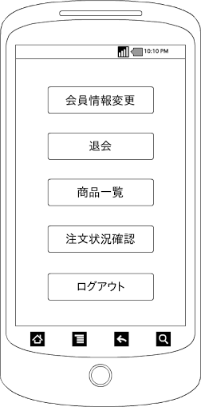

画面項目
項目タイプ | 名称 | 編集 |  | 必須 |  | 内容（概要）
ボタン | 会員情報変更 |  | ー |  | ー | 会員情報変更画面に遷移する

ボタン | 退会 |  | ー |  | ー | 保持している会員IDと一致した会員データを削除し、プリファレンスに保持している会員IDを削除し
 |  |  |  |  |  | ログイン画面に遷移する。
ボタン | 商品一覧 |  | ー |  | ー | 商品一覧画面に遷移する

ボタン | 注文状況確認 |  | ー |  | ー | 注文状況確認画面に遷移する。

ボタン | ログアウト |  | ― |  | ― | プリファレンスに保持している会員IDを削除し、ログイン画面に遷移する。

